Sayfa1
EŞANJÖR HESABI

Doymuş Suyun Özellikleri |  |  |  |  |  |  |  |  | 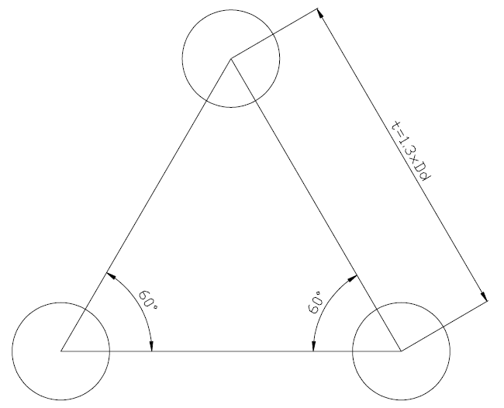
T(˚C) | ρ(kg/m³) | cp(j/kg˚C) | λ(w/m˚C) | μx10⁻³ | νx10⁻⁶ | Prandtl | hfg(kj/kg)
0.01 | 999.8 | 4217 | 0.561 | 1.792 | 1.795 | 13.5 | 2501
5 | 999.9 | 4205 | 0.571 | 1.519 | 1.506 | 11.2 | 2490
10 | 999.7 | 4194 | 0.58 | 1.307 | 1.307 | 9.45 | 2478
20 | 998 | 4182 | 0.598 | 1.002 | 1.004 | 7.01 | 2454
30 | 996 | 4178 | 0.615 | 0.798 | 0.801 | 5.42 | 2431
40 | 992.1 | 4179 | 0.631 | 0.653 | 0.658 | 4.32 | 2407
50 | 988.1 | 4181 | 0.644 | 0.547 | 0.554 | 3.55 | 2383
60 | 983.3 | 4185 | 0.654 | 0.467 | 0.475 | 2.99 | 2359
70 | 977.5 | 4190 | 0.663 | 0.404 | 0.413 | 2.55 | 2334
80 | 971.8 | 4197 | 0.67 | 0.355 | 0.365 | 2.22 | 2309 |  | Akışkanların Verileri
90 | 965.3 | 4206 | 0.675 | 0.315 | 0.326 | 1.96 | 2283
100 | 957.9 | 4217 | 0.679 | 0.282 | 0.295 | 1.75 | 2257 |  | Soğuk Akışkan |  |  | Sıcak Akışkan
110 | 950.6 | 4229 | 0.682 | 0.255 | 0.271 | 1.58 | 2230 |  | Giriş Sıc. | T01 (°C) | 15 | Giriş Sıc. | Ts1 (°C) | 100 | buhar | (seçiniz)
120 | 943.3 | 4244 | 0.683 | 0.232 | 0.2485 | 1.44 | 2203 |  | Çıkış Sıc. | T02 (°C) | 65 | Çıkış Sıc. | Ts2 (°C) | 80
130 | 934.6 | 4263 | 0.684 | 0.213 | 0.2104 | 1.33 | 2174 |  | K.Debi | m0 (kg/h) | 3000 | K.Debi | m0 (kg/h) |  | sıvı
 |  |  |  |  |  |  |  |  | K.Debi | m0 (kg/s) | 0.83333333333 | K.Debi | m0 (kg/s) |  | buhar
Dikişsiz Çelik Çekme Boru Ebatları (DIN 2448 ) |  |  |  |  | KK |  |  |  | Ort.Sıc. | T0 (°C) | 40 | Ort.Sıc. | Ts (°C) | 90 | buhar

Nom. Çap |  | Dış çap | Std. | İç çap |  |  |  |  | Soğuk Akışkan
mm. | Inch. | dd(mm) | Et. Kal(mm) | di(mm) |  |  |  |  | T(˚C) | ρ(kg/m³) | cp(j/kg˚C) | λ(w/m˚C) | μx10⁻³ | νx10⁻⁶ | Prandtl
- | 0.125 | 10.2 | 1.6 | 7 |  |  |  |  | 40 | 992.1 | 4179 | 0.631 | 0.653 | 0.658 | 4.32
- | 0.25 | 13.5 | 1.8 | 9.9 | 7/2/16
10 | 0.375 | 17.2 | 1.8 | 13.6 |  |  |  |  | Sıcak Akışkan
15 | 0.5 | 21.3 | 2 | 17.3 |  |  |  |  | T(˚C) | ρ(kg/m³) | cp(j/kg˚C) | λ(w/m˚C) | μx10⁻³ | νx10⁻⁶ | Prandtl | hfg
20 | 0.75 | 26.9 | 2.3 | 22.3 |  |  |  |  | 90 | 965.3 | 4206 | 0.675 | 0.315 | 0.326 | 1.96 | 2283
25 | 1 | 33.7 | 2.6 | 28.5
32 | 1.25 | 42.4 | 2.6 | 37.2 |  | Akışkanların Özellikleri |  |  |  |  |  |  |  | Boru Cinsi
40 | 1.5 | 48.3 | 2.6 | 43.1
50 | 2 | 60.3 | 2.9 | 54.5 |  | Özellik |  |  | Soğuk Akışkan |  | Sıcak Akışkan |  |  | Inç | Dış çap | Et kal. | İç çap
65 | 2.5 | 76 | 2.9 | 70.2 |  | Sıcaklık |  | T(˚C) | 40 |  | 90 |  |  | 0.125 | (mm) | (mm) | (mm)
80 | 3 | 88.9 | 3.2 | 82.5 |  | Yoğunluk |  | ρ(kg/m³) | 992.1 |  | 965.3 |  |  |  | 10.2 | 1.6 | 7
90 | 3.5 | 102 | 3.6 | 94.8 |  | Özgül ısı |  | cp(j/kg˚C | 4179 |  | 4206
100 | 4 | 114 | 3.6 | 106.8 |  | Isı iletim katsayısı |  | λ(w/m˚C) | 0.631 |  | 0.675 |  |  | Boru Boy/Adet
125 | 5 | 140 | 4 | 132 |  | Dinamik vizkoz |  | μx10⁻³ | 0.653 |  | 0.315
150 | 6 | 168 | 4.5 | 159 |  | Kinematik vizkoz |  | νx10⁻⁶ | 0.658 |  | 0.326 |  |  | Boy | L (m) | 3 | (giriniz)
200 | 8 | 219 | 6.3 | 206.4 |  | Prandıl sayısı |  |  | 4.32 |  | 1.96 |  |  | Adet | 23.775748102 | 24
250 | 10 | 273 | 6.3 | 260.4 |  | Buharlaşma entalpisi |  | hfg |  |  | 2283
300 | 12 | 324 | 7.1 | 309.8
350 | 14 | 356 | 8 | 340
400 | 16 | 406 | 8.8 | 388.4
450 | 18 | 457 | 10 | 437 |  | HESAPLAMALAR
500 | 20 | 508 | 11 | 486
550 | 22 | 559 | 12.5 | 534
600 | 24 | 610 | 12.5 | 585
650 | 26 | 660 | 14.2 | 631.6

Logaritmik Ortalama Sıc.Farkı |  |  |  | ∆Tm1 | ∆Tm2 | ∆Tm |  | Isı Transfer Sayısının Kontrolü
 |  |  |  | 35 | 65 | 48.462196889
Soğuk Akışkanın Aldığı Isı |  |  |  | Qo |  |  |  | Tahmini K Değeri |  |  | (w/mK) | 1572
 |  |  |  | 174125 |  |  |  | Malzeme |  |  | λboru | 36
Isıtma Alanı Hesabı |  |  |  | Ad |  |  |  | Kirlilik Faktörü |  |  | R | 0.0002
 |  |  |  | 2.2856276964 |  |  |  | Isı Transfer Katsayısı |  |  | Kd | 1572.4197068
Sıcak Akışkanın Aldığı Isı |  |  |  | Qs
 |  |  |  | 174125
Sıcak Akışkanın Debisi |  |  |  | ms (kg/sn)
 |  |  |  | 2.0152656736

Ayna Çapı |  |  |  | Hidrolik Çap |  |  |  |  | Hız, Reynold, Nusselt Sayıları

t |  | 0.01326 |  | Toplam Boru Alanı |  |  | 0.0019611077981 |  | Soğuk Akışkan ( iç ) |  |  | Sıcak Akışkan ( dış )
h |  | 0.011483496854 |  | Toplam Islak Çevre |  |  | 0.99382017994
Üçgen Alanı m² |  | 7.6135584143E-05 |  | Hidrolik Çap |  |  | 0.0082866139619 |  | Hız Uί(m/s) |  | 0.90942335089 | Hız Ud(m/s) |  | 1.0140166224
Ayna Alanı |  | 0.0040199588428 |  |  |  |  |  | türbülans | Reynold |  | 9674.7164988 | Reynold |  | 25775.350615 | türbülans
Ayna Çapı (mm) |  | 71.542788363 |  |  |  |  |  |  | Re<2300 Laminer |  | YOK | Re<2300 Laminer |  | YOK
 |  |  |  |  |  |  |  |  | Re>2300 Türbilans |  | 63.742916865 | Re>2300 Türbilans |  | 95.141133816
 |  |  |  |  |  |  |  |  | Nusselt |  | 63.742916865 | Nusselt |  | 95.141133816
 |  |  |  |  |  |  |  |  | α |  | 5745.9686488 | α |  | 7749.8801828

